кроссворд
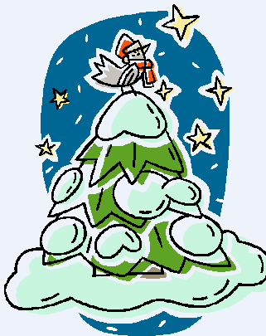
 |  |  | Кроссворд "Зимний хоровод"
 |  |  |  | 1
 |  |  |  |  | 1. Стрела, болото, кожа.
2 |  |  |  |  | 2. Шляпа, галстук, коротышки.
 |  | 3 |  |  | 3. Нос, колпак, азбука.
 |  |  | 4 |  | 4. Уши, апельсины, крокодил.
 |  |  |  |  | 5. Ступа, метель, печь.
 |  |  |  |  | 6.Щука, ведра, печка.
 | 5 |  |  |  | 7.Снег, костер, облачко.
 |  |  |  |  | 8.Часы, карета, туфелька.
 | 6

 | 7
 | 8

 | думай...

